标准房
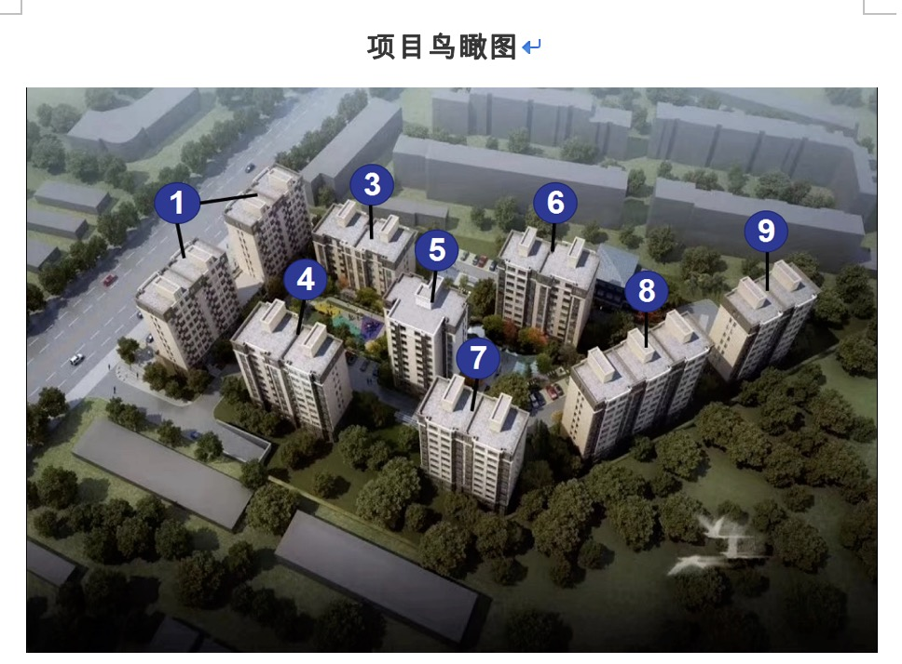
项目 | 标准房 |  | 户型 | 各套建筑面积（㎡） | 套数 | 总楼层 | 所在楼层 | 朝向 | 所在楼宇
楼层 | 中楼层 |  | A、A反、A1、A1反、A’、A’反、C、C反、D、D反（二居） | 87-89 | 292 | 10 | 1-10 | 南北、东南、西 | 1#、4#、5#、6#、7#、8#、9#
户型 | 二居室 |  | B、B反（三居） | 118-120 | 68 | 7、10 | 1-7、10 | 南北 | 3#、4#、6#
面积 | 87-89 |  | 合计 | - | 360 | - | - | - | -
朝向 | 南北
装修 | 全装修
设备 | 齐全

 |  |  | 户型 | 各套建筑面积（㎡） | 套数 | 总楼层 | 所在楼层 | 朝向 | 所属楼宇
 |  |  | A（二居） | 87-89 | 50 | 10 | 1-10 | 南北、东南 | 4#、6#、8#
 |  |  | A反（二居） | 87-89 | 50 | 10 | 1-10 | 南北、东南 | 4#、6#、8#
 |  |  | A1（二居） | 87-89 | 36 | 10 | 1-10 | 西 | 1#
 |  |  | A1反（二居） | 87-89 | 36 | 10 | 1-10 | 西 | 1#
 |  |  | A’（二居） | 87-89 | 40 | 10 | 1-10 | 南北、东南 | 7#、9#
 |  |  | A’反（二居） | 87-89 | 40 | 10 | 1-10 | 南北、东南 | 7#、9#
 |  |  | B（三居） | 118-120 | 34 | 7、10 | 1-7、10 | 南北 | 3#、4#、6#
 |  |  | B反（三居） | 118-120 | 34 | 7、10 | 1-7、10 | 南北 | 3#、4#、6#
 |  |  | C（二居） | 87-89 | 10 | 10 | 1-10 | 南北 | 5#
 |  |  | C反（二居） | 87-89 | 10 | 10 | 1-10 | 南北 | 5#
 |  |  | D（二居） | 87-89 | 10 | 10 | 1-10 | 南北 | 5#
 |  |  | D反（二居） | 87-89 | 10 | 10 | 1-10 | 南北 | 5#
 |  |  | 合计 | - | 360 | - | - | -

测绘报告
楼号 | 总计 | 库房 | 汽车库用房、自行车库、物业、配套商业 | 住宅 | 套数
9# | 4205.45 | 280.47 | 355.9 | 3569.08 | 40
8# | 6410.83 | 303.05 | 759.98 | 5347.8 | 60
6# | 4872.38 | 225.93 | 509.37 | 4137.08 | 40
5# | 4210.31 | 635.82 | 0 | 3574.49 | 40
3# | 4248.28 | 417.04 | 505.26 | 3325.98 | 28
1# | 9035.4 | 580.47 | 2029.55 | 6425.38 | 72
4# | 4850.12 | 319.41 | 291.23 | 4139.48 | 40
7# | 4105.89 | 535.93 | 0 | 3569.96 | 40
合计 |  |  |  | 34089.25 | 360

施工 | 总建筑面积 | 地上 | 地下
1# | 9009.83 | 7581.41 | 1428.42 | 10/（-2）
3# | 4256.42 | 3320.46 | 935.96 | 7/（-2）
4# | 4820.31 | 4124.34 | 695.97 | 10/（-2）
5# | 4243.65 | 3519.79 | 723.86 | 10/（-2）
6# | 4962.06 | 4141.79 | 820.27 | 10/（-2）
7# | 4101.18 | 3513.71 | 587.47 | 10/（-2）
8# | 6427.11 | 5383.69 | 1043.42 | 10/（-2）
9# | 4209.31 | 3513.71 | 695.6 | 10/（-2）
2# | 1190.87 | 993.52 | 197.35 | 3/（-1）
地下车库 | 19088.5 | 164.11 | 18924.39
 | 62309.24 | 36256.53 | 26052.71

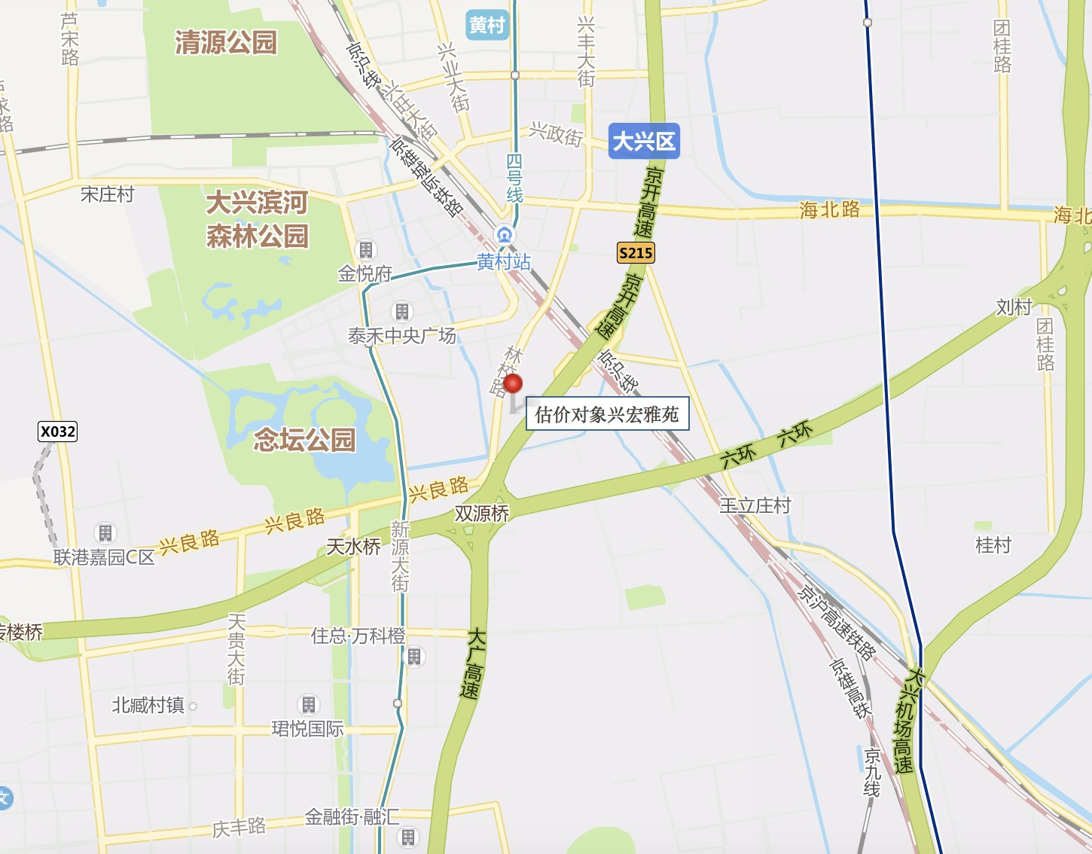

比较法
估价对象

项目 |  | 估价对象 |  | 可比实例1 |  | 可比实例2 |  | 可比实例3
小区名称 |  | 兴宏雅苑 |  | 兴水家园 |  | 锦华园 |  | 翰林庭院
平均租金（元/平方米·月） |  | 待估 |  | 37.54 |  | 35.11 |  | 42.92
交易时间 |  | 于价值时点过去12个月 | 100 | 于价值时点过去12个月 | 100 | 于价值时点过去12个月 | 100 | 于价值时点过去12个月 | 100
交易情况 |  | 正常 | 100 | 正常 | 100 | 正常 | 100 | 正常 | 100
区域状况 | 居住区成熟度 | 估价对象周边有漪景园、兴水家园、大庄新村、车站南里、车站中里、义和庄北里、锦华园、兴念雅苑、兴政家园、翰林庭院等居住小区，居住小区规模较大，入住率较高，综合评价居住区成熟度较好。 | 100 | 可比实例1周边有漪景园、兴水家园、大庄新村、车站南里、车站中里、义和庄北里、锦华园、兴念雅苑、兴政家园、翰林庭院等居住小区，居住小区规模较大，入住率较高，综合评价居住区成熟度较好。 | 100 | 可比实例2周边有义和庄东里、大庄新村等居住小区，居住小区规模较大，入住率较高，综合评价居住区成熟度较好。 | 100 | 可比实例3周边有怡兴园、艺苑桐城、永华北里等居住小区，居住小区规模较大，入住率较高，综合评价居住区成熟度较好。 | 100
 | 交通条件 | 估价对象所属项目西侧紧邻城市主干道——林校路，周边有公交车站（漪景园、林校路南口、兴良路东口），停靠线路有827路、829路、840路、937路等公交线路，距地铁4号线（义和庄站）约1.2公里，综合评价交通便捷度较好。 | 100 | 可比实例1东侧紧邻城市主干道——林校路，周边有公交车站（漪景园、林校路南口、兴良路东口），停靠线路有827路、829路、840路、937路等公交线路，距地铁4号线（义和庄站）约1.2公里，综合评价交通便捷度较好。 | 100 | 可比实例2周边有公交车站（锦华园小区、泰禾中央广场东等），停靠线路较少，有兴12路、兴65路等公交线路，地铁大兴线（义和庄站）约850米，综合评价交通便捷度较好。 | 100 | 可比实例3周边有公交车站（兴政街西口、黄村火车站北），停靠线路有456路、954路、957路、968路等十余条公交线路，距地铁亦庄线（黄村西大街站）约500米，综合评价交通便捷度较好。 | 100
 | 商业设施 | 估价对象周边有国营兴糖商场、物美大卖场等，商业设施齐备度一般 | 100 | 可比实例1周边有国营兴糖商场、物美大卖场等，商业设施齐备度一般 | 100 | 可比实例2周边有物美超市、华联生活超市等，商业设施较齐备。 | 100 | 可比实周边有物美超市、华联生活超市等，商业设施较齐备。 | 100
 | 自然环境 | 以估价对象为中心3公里范围内有有大兴滨河森林公园、念坛公园、兴良路公园等自然景观，绿化面积较大，自然与人环境较好。 | 100 | 以可比实例1为中心3公里范围内有大兴滨河森林公园、念坛公园、兴良路公园等自然景观，绿化面积较大，自然与人环境较好。 | 100 | 以可比实例2为中心3公里范围内有清源公园、大兴滨河森林公园、念坛公园等，绿化面积较大，自然与人环境较好。 | 100 | 以可比实例3为中心3公里范围内有清源公园、大兴滨河森林公园、念坛公园等，绿化面积较大，自然与人环境较好 | 100
 | 公共配套 | 估价对象所在区域周边3公里范围内有国营兴糖商场、物美大卖场等商业场所；北京市大兴区第二职业学校、北京市大兴区永华实验学校、大兴区第四小学、快乐娃娃幼儿园、泰禾幼儿园等教育设施；北京市大兴区心康医院等医疗设施；中国银行、中国农业银行等配套设施，公共配套设施状况较好。 | 100 | 可比实例1所在区域周边3公里范围内有国营兴糖商场、物美大卖场等商业场所；北京市大兴区第二职业学校、北京市大兴区永华实验学校、大兴区第四小学、快乐娃娃幼儿园、泰禾幼儿园等教育设施；北京市大兴区心康医院等医疗设施；中国银行、中国农业银行等配套设施，公共配套设施状况较好。 | 100 | 可比实例2所在区域周边3公里范围内有泰禾幼儿园、新星双语艺术幼儿园、大兴区第四小学、北京市大兴区永华实验学校等教育设施；北京市大兴区新康医院等医疗设施；中国工商银行等配套设施，公共配套设施状况一般。 | 100 | 可比实例3所在区域周边3公里范围内有快乐时光幼儿园、北京市南希双语幼儿园、大兴区第二小学、北京市大兴第五中学等教育设施；北京市大兴区人民医院等医疗设施；北京银行、中国光大银行、中国农业发展银行等配套设施，公共配套设施状况较好。 | 100
实物状况 | 物业服务 | 有专业物业公司，物业服务保障较好 | 100 | 有专业物业公司，物业服务保障较好 | 100 | 有专业物业公司，物业服务保障较好 | 100 | 有专业物业公司，物业服务保障较好 | 100 | 项目名称 | 户型 | 楼层 | 装修 | 朝向 | 建筑面积（㎡）
 | 小区环境 | 绿化率约为30%，较好 | 100 | 绿化率约为36%，较好 | 100 | 绿化率约为30%，较好 | 100 | 绿化率约为30%，较好 | 100 | 兴水家园 | 二居室 | 中楼层 | 普通装修 | 南北 | 80-90
 | 配套设施 | 配备活动站、医疗站 | 100 | 配备活动站、医疗站 | 100 | 配备活动站、医疗站 | 100 | 配备活动站、医疗站 | 100 | 锦华园 | 二居室 | 中楼层 | 普通装修 | 南北 | 80-90
 | 居住管理 | 配备管理人员，数量充足，居住管理较好 | 100 | 配备管理人员，数量充足，居住管理较好 | 100 | 配备管理人员，数量充足，居住管理较好 | 100 | 配备管理人员，数量充足，居住管理较好 | 100 | 翰林庭院 | 三居室 | 中楼层 | 普通装修 | 南北 | 110-120
 | 户型 | 主力户型为二居室，住宅套型较好 | 100 | 主力户型为二居室，住宅套型较好 | 100 | 主力户型为二居室，住宅套型较好 | 100 | 主力户型为三居室，住宅套型较好 | 101
 | 朝向、采光、通风 | 朝向好，能保证较长时间的采光，通风较好，综合分析朝向、采光、通风状况较好（南北） | 100 | 朝向好，能保证较长时间的采光，通风较好，综合分析朝向、采光、通风状况较好（南北） | 100 | 朝向好，能保证较长时间的采光，通风较好，综合分析朝向、采光、通风状况较好（南北） | 100 | 朝向好，能保证较长时间的采光，通风较好，综合分析朝向、采光、通风状况较好（南北） | 100
 | 装修 | 该小区装修为全装修 | 100 | 该小区装修为基本装修，装修用材环保，经过精心设计，提升居住体验，较好 | 98 | 该小区装修为基本装修，装修用材环保，经过精心设计，提升居住体验，较好 | 98 | 该小区装修为基本装修，装修用材环保，经过精心设计，提升居住体验，较好 | 98
 | 标准房建筑面积 | 87-89 | 100 | 80-90 | 100 | 80-90 | 100 | 110-120 | 97
 | 设备 | 配备家具、家电；程度较新；功能正常，质量有保证，较好 | 100 | 配备家具、家电；程度较新；功能正常，质量有保证，较好 | 100 | 配备家具、家电；程度较新；功能正常，质量有保证，较好 | 100 | 配备家具、家电；程度较新；功能正常，质量有保证，较好 | 100
成交单价（元/平米） |  | _____ |  | 37.54 |  | 35.11 |  | 42.92
比较价值（元/平米） |  | _____ |  | 38.31 |  | 35.83 |  | 44.70
 | 物业费 | 3
 | 租金 | 40 |  | 1.0204 |  | 1.0205 |  | 1.0415
 | 加物业费 | 43
 |  |  |  | 38.309217333 |  | 35.829755 |  | 44.70118 |  | 0.8570068471

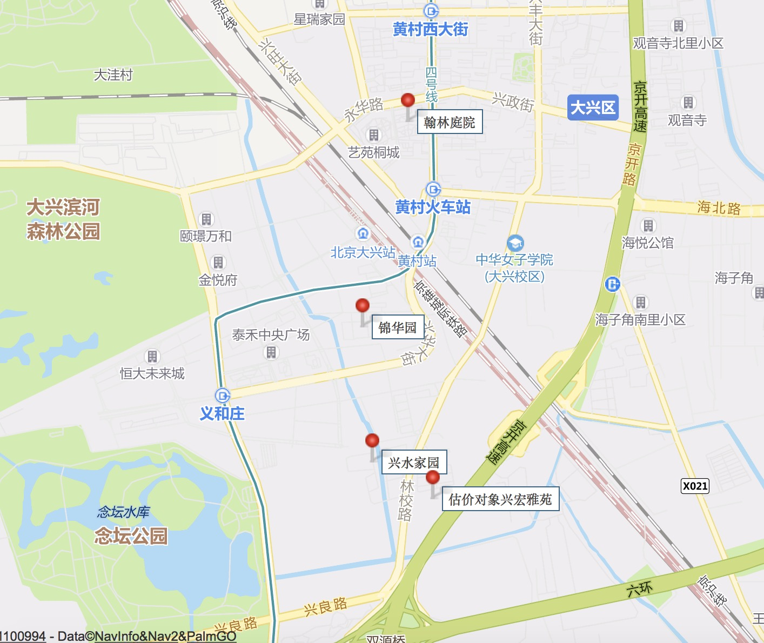
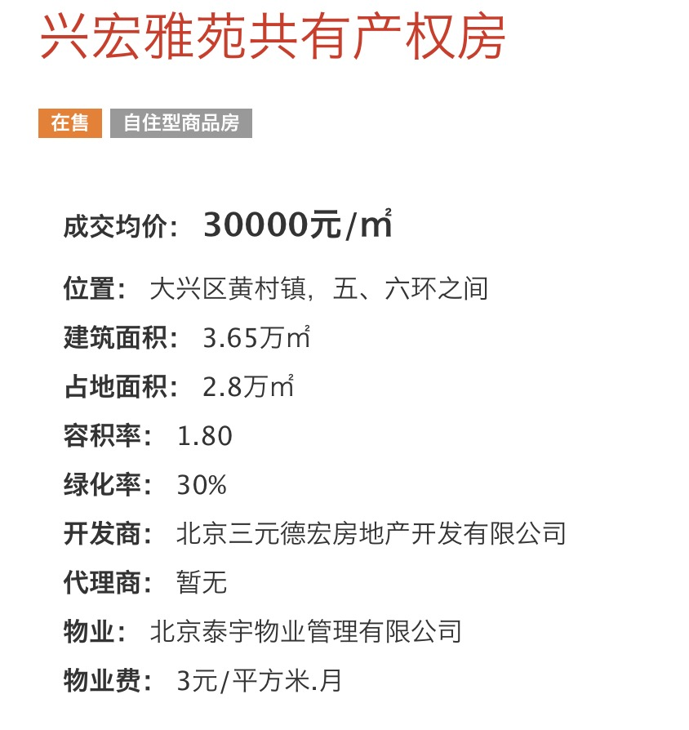
 |  |  |  |  |  |  | 96

兴水家园汇总
 | 中指数据 | 含供暖、物业
 | 小区名称
时间 | 时间 | 估价机构样本小区数据 | 样本数量 | 含物业费和取暖费
2021年二季度 | 2021-04-01 | 42.9 | 2 | 40.99 |  | 含物业费和取暖费
 | 2021-05-01 | 39.07 |  |  | 数据来源 | 平均月租金 | 结论
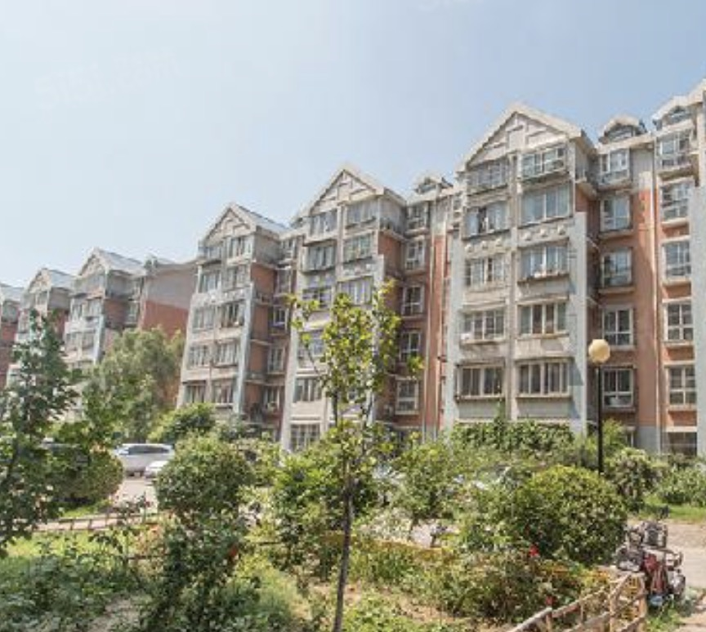
 | 2021-06-01 | - |  |  | 中指 | 40.45 | 41.14
2021年三季度 | 2021-07-01 | - | - | - | 城研中心 | 38.29 |  | 物业费 | 1.1
 | 2021-08-01 | - |  |  | 市场数据 | 44.69 |  | 取暖费 | 2.5 | 30/年/平米
 | 2021-09-01 | - |  |  |  | 不含物业费和供暖费 | 37.54
2021年四季度 | 2021-10-01 | 39.02 | 2 | 39.9
 | 2021-11-01 | -
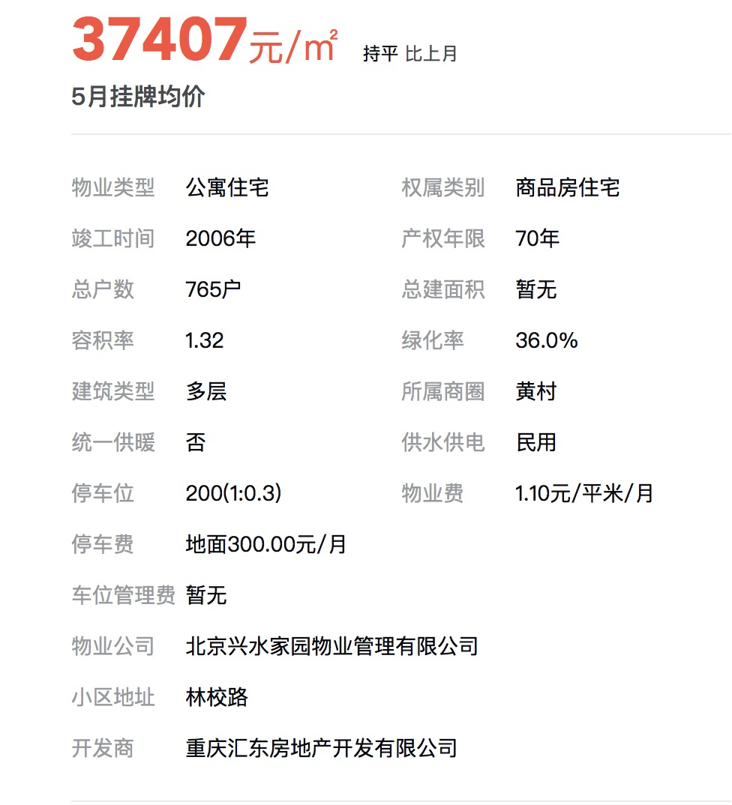
 | 2021-12-01 | 40.77
2022年一季度 | 2022-01-01 | - | 1 | -
 | 2022-02-01 | 41.46
 | 2022-03-01 | -
平均月租金（元/平方米/月） |  |  |  | 40.45

 | 城研中心提供数据 | 含供暖、物业
时间 | 时间 | 平均租金单价 | 样本数量 | 含物业费和取暖费
2021年二季度 | 2021-04-01 | - | 2 | 39.62
 | 2021-05-01 | 38.5
 | 2021-06-01 | 40.74
2021年三季度 | 2021-07-01 | 30.34 | 3 | 34.85
 | 2021-08-01 | 41.9
 | 2021-09-01 | 32.31
2021年四季度 | 2021-10-01 | 40.03 | 3 | 37.79
 | 2021-11-01 | 32.59
 | 2021-12-01 | 40.74
2022年一季度 | 2022-01-01 | - | 2 | 40.9
 | 2022-02-01 | 43.21
 | 2022-03-01 | 38.59
平均月租金（元/平方米/月） |  |  |  | 38.29

 | 市场调查数据 | 含供暖、物业
时间 | 时间 | 平均租金单价 | 样本数量 | 含物业费和取暖费
2021年二季度 | 2021-04-01 | - | - | -
 | 2021-05-01 | -
 | 2021-06-01 | -
2021年三季度 | 2021-07-01 | - | - | -
 | 2021-08-01 | -
 | 2021-09-01 | -
2021年四季度 | 2021-10-01 | - | - | -
 | 2021-11-01 | -
 | 2021-12-01 | -
2022年一季度 | 2022-01-01 | - | 2 | 44.69
 | 2022-02-01 | 45.63
 | 2022-03-01 | 43.75
平均月租金（元/平方米/月） |  |  |  | 44.69

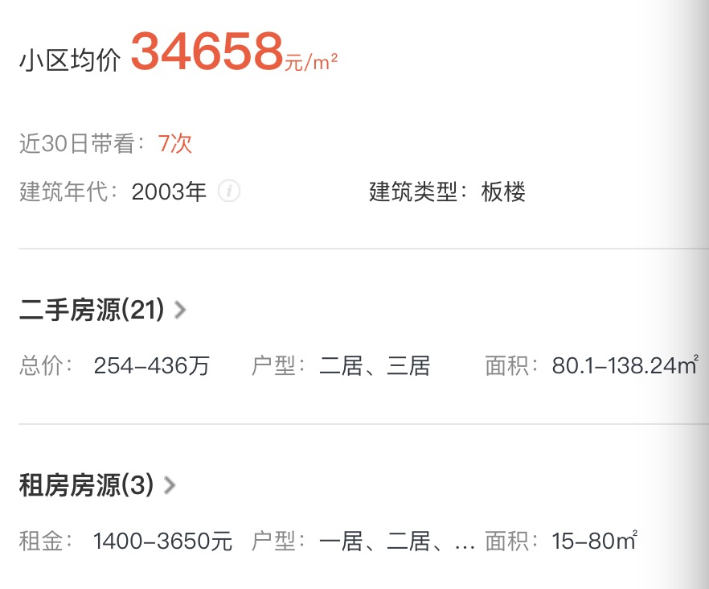

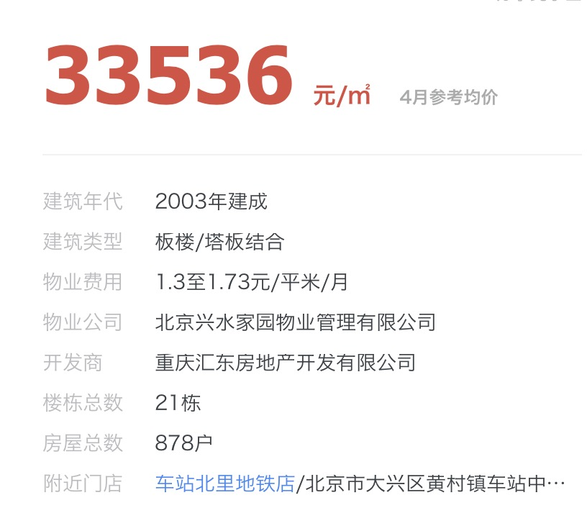
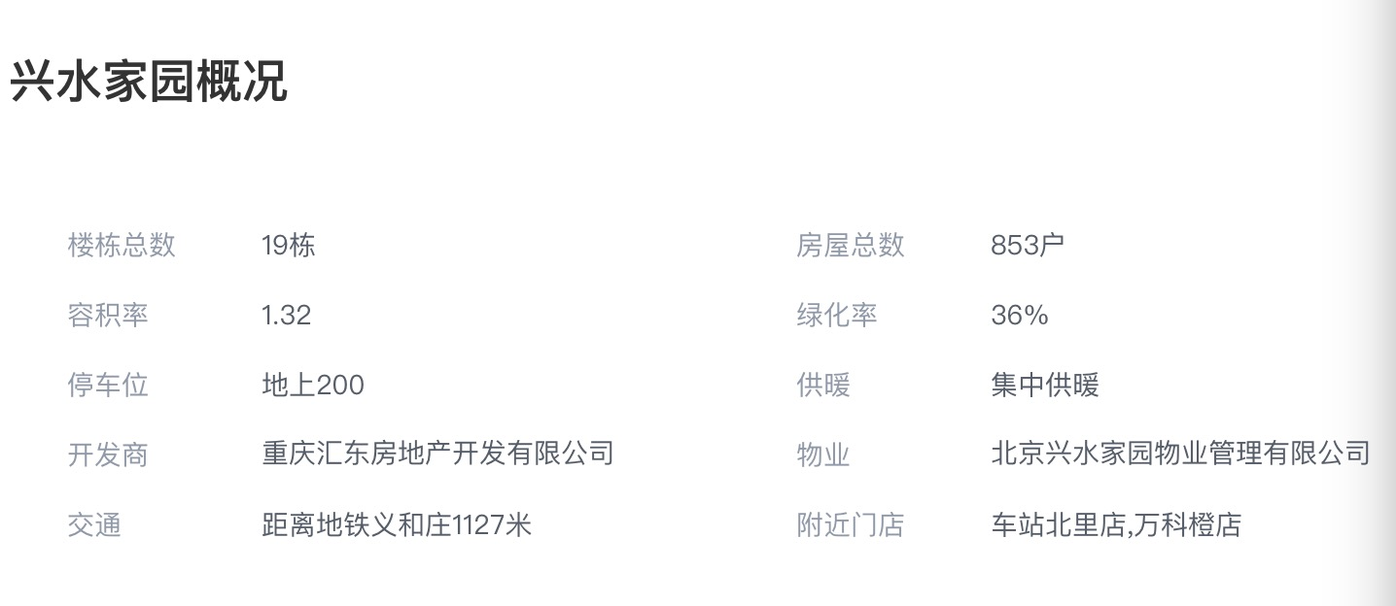

锦华园汇总
 | 中指数据 | 含供暖、物业
 | 小区名称
时间 | 时间 | 估价机构样本小区数据 | 样本数量 | 含物业费和取暖费
2021年二季度 | 2021-04-01 | - | 1 | 39.58 |  | 含物业费和取暖费
 | 2021-05-01 | 39.58 |  |  | 数据来源 | 平均月租金 | 结论
 | 2021-06-01 | - |  |  | 中指 | 39.63 | 38.81
2021年三季度 | 2021-07-01 | - | - | - | 城研中心 | 39.24 |  | 物业费 | 1.2
 | 2021-08-01 | - |  |  | 市场数据 | 37.56 |  | 取暖费 | 2.5
 | 2021-09-01 | - |  |  |  | 不含物业费和供暖费 | 35.11
2021年四季度 | 2021-10-01 | - | 1 | 39.68
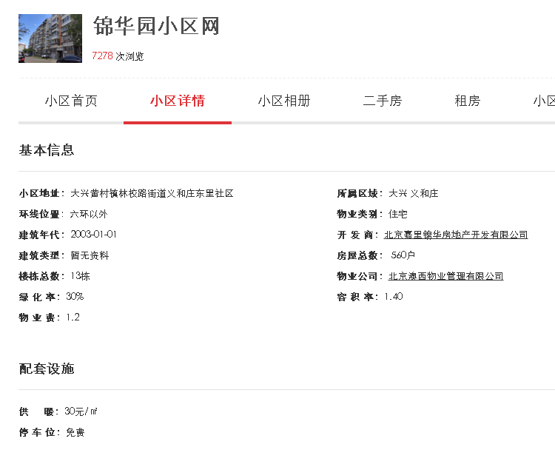
 | 2021-11-01 | -
 | 2021-12-01 | 39.68
2022年一季度 | 2022-01-01 | - | 1 | -
 | 2022-02-01 | 39.67
 | 2022-03-01 | -
平均月租金（元/平方米/月） |  |  |  | 39.63

 | 城研中心提供数据 | 含供暖、物业
时间 | 时间 | 平均租金单价 | 样本数量 | 含物业费和取暖费
2021年二季度 | 2021-04-01 | 38.07 | 3 | 37.39
 | 2021-05-01 | 36.16
 | 2021-06-01 | 37.93
2021年三季度 | 2021-07-01 | 37.14 | 2 | 38.06
 | 2021-08-01 | -
 | 2021-09-01 | 38.97
2021年四季度 | 2021-10-01 | 36.29 | 3 | 38.5
 | 2021-11-01 | 37.84 |  |  |  | 0.9477668433
 | 2021-12-01 | 41.38 |  |  |  | 0.052233156699
2022年一季度 | 2022-01-01 | 44.09 | 2 | 43.01
 | 2022-02-01 | -
 | 2022-03-01 | 41.93
平均月租金（元/平方米/月） |  |  |  | 39.24

 | 市场调查数据 | 含供暖、物业
时间 | 时间 | 平均租金单价 | 样本数量 | 含物业费和取暖费
2021年二季度 | 2021-04-01 | 36.52 | 9 | 37.06
 | 2021-05-01 | 36.16
 | 2021-06-01 | 38.00
2021年三季度 | 2021-07-01 | 37.62 | 1 | 37.62
 | 2021-08-01 | -
 | 2021-09-01 | -
2021年四季度 | 2021-10-01 | - | - | -
 | 2021-11-01 | -
 | 2021-12-01 | -
2022年一季度 | 2022-01-01 | - | 1 | 38.01
 | 2022-02-01 | -
 | 2022-03-01 | 38.01
平均月租金（元/平方米/月） |  |  |  | 37.56

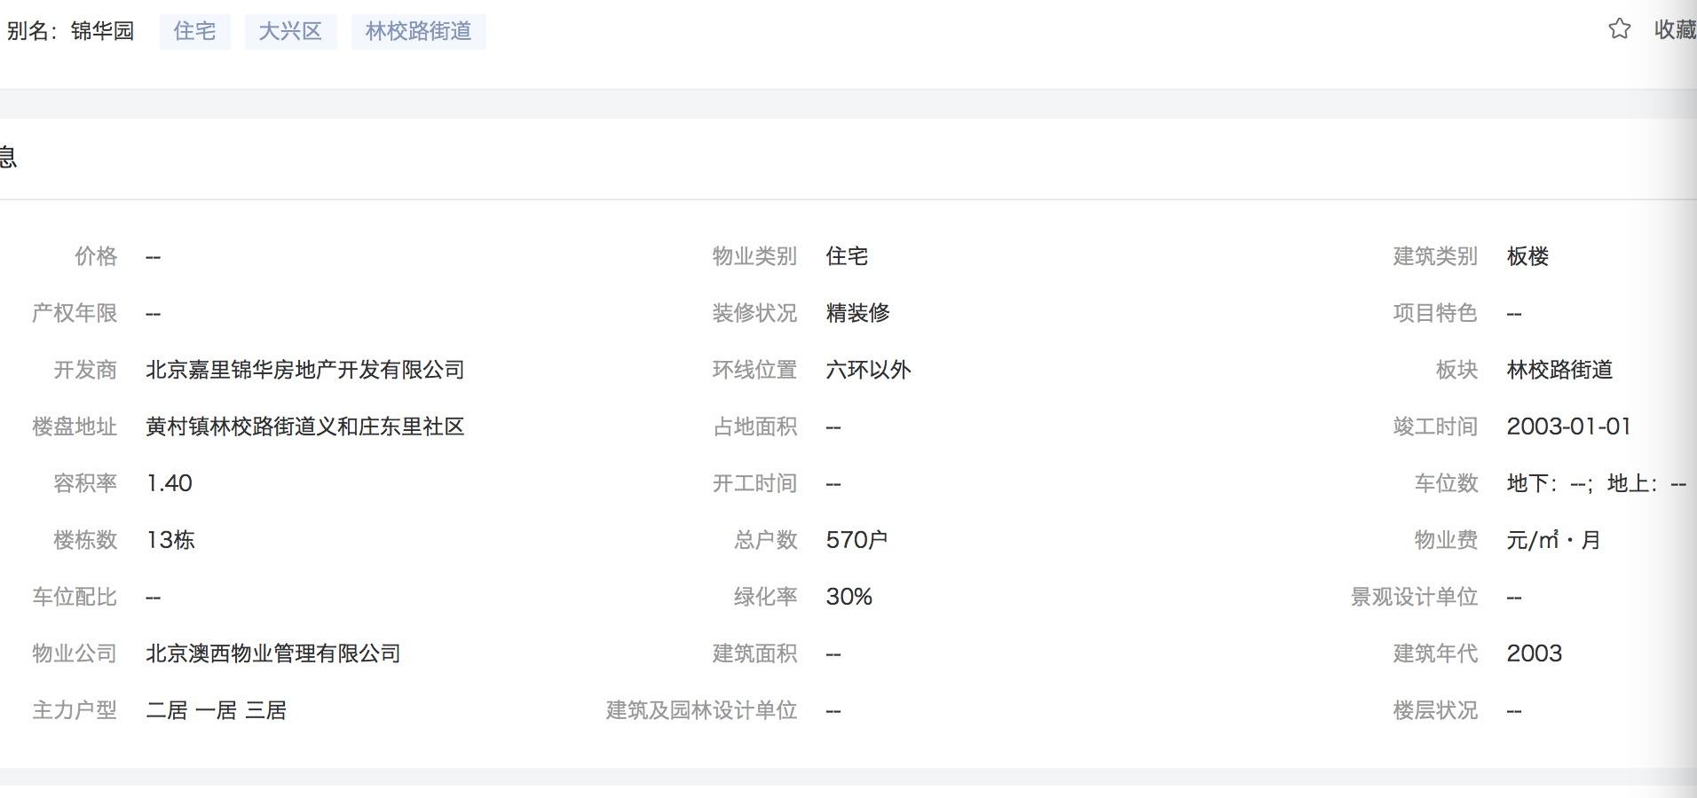

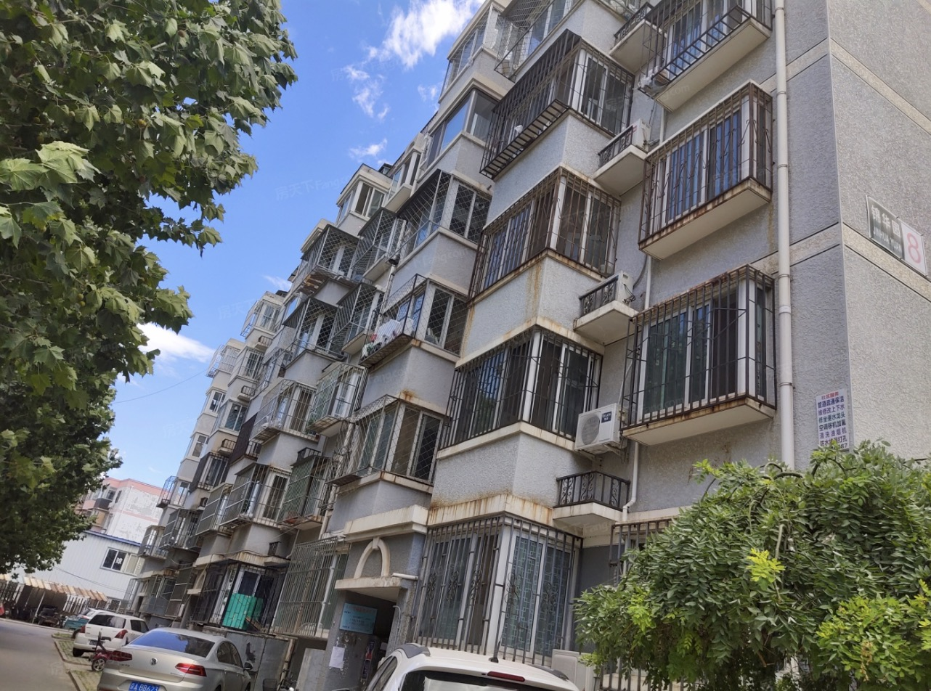

翰林庭院汇总
 | 中指数据 | 含供暖、物业
 | 小区名称
时间 | 时间 | 估价机构样本小区数据 | 样本数量 | 含物业费和取暖费
2021年二季度 | 2021-04-01 | - | 1 | 45.2 |  | 含物业费和取暖费
 | 2021-05-01 | 45.2 |  |  | 数据来源 | 平均月租金 | 结论
 | 2021-06-01 | - |  |  | 中指 | 46.80 | 44.55
2021年三季度 | 2021-07-01 | - | 0 | - | 城研中心 | 43.60 |  | 物业费 | 1.63
 | 2021-08-01 | - |  |  | 市场数据 | 43.25 |  | 取暖费 | 0
 | 2021-09-01 | - |  |  |  | 不含物业费和供暖费 | 42.92
2021年四季度 | 2021-10-01 | - | 2 | 45.97
 | 2021-11-01 | 46.12
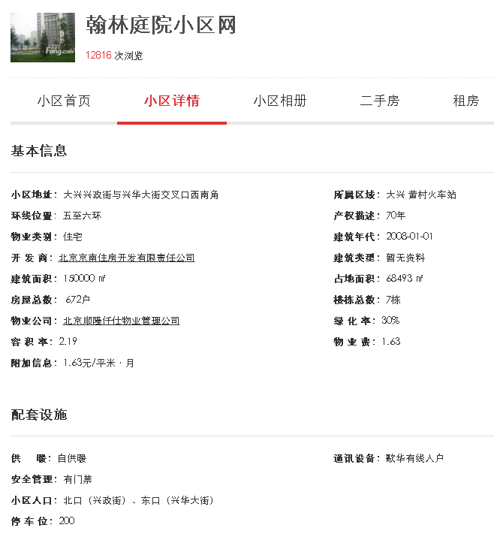
 | 2021-12-01 | 45.81
2022年一季度 | 2022-01-01 | - | 1 | 49.24
 | 2022-02-01 | 49.24
 | 2022-03-01 | -
平均月租金（元/平方米/月） |  |  |  | 46.80

 | 城研中心提供数据 | 含供暖、物业
时间 | 时间 | 平均租金单价 | 样本数量 | 含物业费和取暖费
2021年二季度 | 2021-04-01 | 48.21 | 3 | 44.83
 | 2021-05-01 | 43.04
 | 2021-06-01 | 43.24
2021年三季度 | 2021-07-01 | 44.97 | 3 | 44.17
 | 2021-08-01 | 42.12
 | 2021-09-01 | 45.41
2021年四季度 | 2021-10-01 | - | 2 | 36.74
 | 2021-11-01 | 31.31
 | 2021-12-01 | 42.16
2022年一季度 | 2022-01-01 | 44.28 | 3 | 48.65
 | 2022-02-01 | 53.06
 | 2022-03-01 | 48.6
平均月租金（元/平方米/月） |  |  |  | 43.60

 | 市场调查数据 | 含供暖、物业
时间 | 时间 | 平均租金单价 | 样本数量 | 含物业费和取暖费
2021年二季度 | 2021-04-01 | - | 4 | 42.90
 | 2021-05-01 | 42.73
 | 2021-06-01 | 42.96
2021年三季度 | 2021-07-01 | - | - | -
 | 2021-08-01 | -
 | 2021-09-01 | -
2021年四季度 | 2021-10-01 | - | - | -
 | 2021-11-01 | -
 | 2021-12-01 | -
2022年一季度 | 2022-01-01 | - | 2 | 43.59
 | 2022-02-01 | 42.19
 | 2022-03-01 | 45.00
平均月租金（元/平方米/月） |  |  |  | 43.25

